Лист 1
Прайс-лист
МИР ПРЯЖИ

В валюте: руб. (курс 1).
Цены указаны на 07.08.2020

№ | Номенклатура/ Характеристика номенклатуры | Описание | Изображение | Артикул | Цена | Ед. | Остаток | Ссылка на сайт
 | Моделирующий гель LuxGel белый 80мл | Моделирующий гель LuxGel белый 80мл | 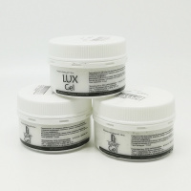 | LG13V80 | 133.00 |  |  | Изображение
 | Моделирующий гель LuxGel белый 80мл |  |  |  | 133.00 | шт | 5 | Изображение
 | Моделирующий гель LuxGel бронза 80мл | Моделирующий гель LuxGel бронза 80мл | 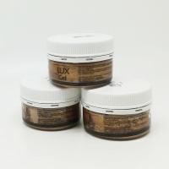 | LG5V80 | 138.80 |  |  | Изображение
 | Моделирующий гель LuxGel бронза 80мл |  |  |  | 138.80 | шт | 8 | Изображение
 | Моделирующий гель LuxGel золото светлое 80мл | Моделирующий гель LuxGel золото светлое 80мл | 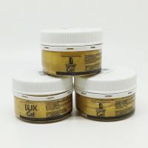 | LG2V80 | 138.80 |  |  | Изображение
 | Моделирующий гель LuxGel золото светлое 80мл |  |  |  | 138.80 | шт | 6 | Изображение
 | Моделирующий гель LuxGel золото темное 80мл | Моделирующий гель LuxGel золото темное 80мл | 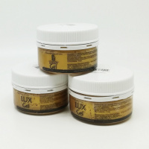 | LG3V80 | 138.80 |  |  | Изображение
 | Моделирующий гель LuxGel золото темное 80мл |  |  |  | 138.80 | шт | 6 | Изображение
 | Моделирующий гель LuxGel медь 80мл | Моделирующий гель LuxGel медь 80мл | 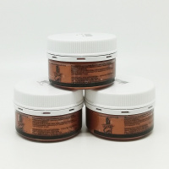 | LG6V80 | 138.80 |  |  | Изображение
 | Моделирующий гель LuxGel медь 80мл |  |  |  | 138.80 | шт | 7 | Изображение
 | Моделирующий гель LuxGel перламутр белый 80мл | Моделирующий гель LuxGel перламутр белый 80мл | 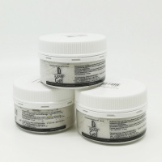 | LG9V80 | 138.80 |  |  | Изображение
 | Моделирующий гель LuxGel перламутр белый 80мл |  |  |  | 138.80 | шт | 5 | Изображение
 | Моделирующий гель LuxGel прозрачный 80мл | Моделирующий гель LuxGel прозрачный 80мл | 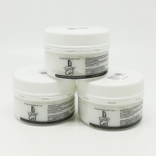 | LG1V80 | 138.80 |  |  | Изображение
 | Моделирующий гель LuxGel прозрачный 80мл |  |  |  | 138.80 | шт | 4 | Изображение
 | Моделирующий гель LuxGel серебро 80мл | Моделирующий гель LuxGel серебро 80мл | 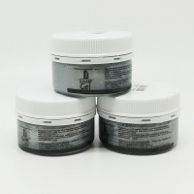 | LG8V80 | 138.80 |  |  | Изображение
 | Моделирующий гель LuxGel серебро 80мл |  |  |  | 138.80 | шт | 8 | Изображение
 | Моделирующий гель LuxGel Серебро голографическое 80мл | Моделирующий гель LuxGel Серебро голографическое 80мл | 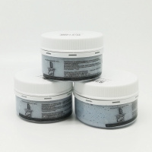 | LG19V80 | 138.80 |  |  | Изображение
 | Моделирующий гель LuxGel Серебро голографическое 80мл |  |  |  | 138.80 | шт | 4 | Изображение

